상품제안서
다즐 포켓트립 여행용 파우치 6종세트 (고급선물케이스제공/풀칼라인쇄) | 상품코드: F29746

 |  |  |  |  |  |  | 02-412-0044 | www.easy1.co.kr
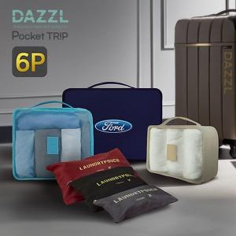

【상세/제작정보】 | <span style="font-size: 12pt;"><b>* 배송비- 한박스 20개 / 7000원별도</b></span>

【인쇄/포장옵션】 | 실크, 풀칼라 / 포장지포장

【공급단가】 | 수량 | 50~ | 100~ | 500~ | 1,000~ | 2,000~
*VAT별도 | 단가 | 4,370원 | 4,300원 | 4,200원 | 4,090원 | 4,020원

【상품 URL】 | http://www.easy1.co.kr/src/goods_detail.php?gdno=29746

